输液吊架
中山大学附属肿瘤医院资产采购项目报价表
项目名称：中山大学附属肿瘤医院定位垫采购项目
报价公司： |  |  |  |  |  |  |  | 报价日期：
联系人、电话、邮箱： |  |  |  |  |  |  |  | 质保时长：
盖章： |  |  |  |  |  |  |  | 工期：
注：请在下列产品的“单价”栏填入报价，其余空格不可改动，报价金额会自动生成。该报价需含设计费、运输费、包装费、售后服务费、税费等。
序号 | 货物名称 | 规格及设计要求 | 单位 | 数量 | 单价 | 合计 | 材质要求 | 计算方式 | 图 纸 | 品牌、生产厂家
1 | 定位垫 | 每套含以下规格和数量： 1.拱桥型：70*30cm 1件 2.波浪型：60*70cm 1件 3.大三角型：80*30*10cm 1件 4.小三角型：20*40*20cm 2件 | 套 | 5 | 0.00 | 0.00 | 3D立体结构面料，透气性强；填充材料为细小特殊材质胶粒和优质棉，定位垫既可紧贴身体缝隙，又可以起到体位支撑作用；用于侧卧、坐姿等多种姿势的身体定位、分散身体压力，保持姿势和舒缓紧张情绪。 | 按套计算，每套5件。 | 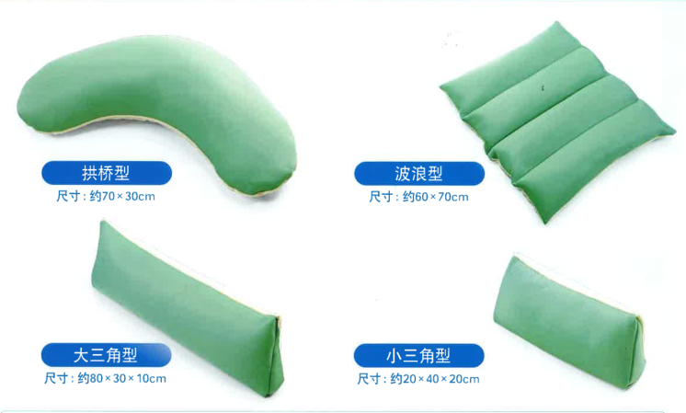
 |  | 合计 |  |  |  | 0.00

